before the Device Tree
📜 Góc nhìn người dùng – trước khi có Device Tree
✅ 1. Toàn bộ mô tả phần cứng nằm trong kernel
 | Trước đây, Linux kernel nhúng tự chứa toàn bộ thông tin về phần cứng của từng board.
 | Nếu bạn dùng một board khác, bạn cần build lại kernel riêng có phần code mô tả phần cứng phù hợp.
 | 🛑 Vấn đề: kernel bị “đóng gói” cho một board cụ thể → không linh hoạt.
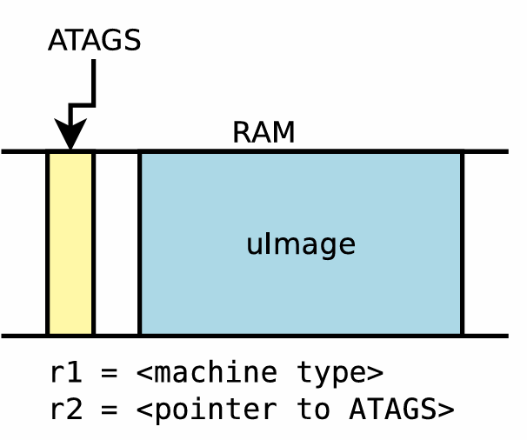
✅ 2. Bootloader chỉ cần load kernel image
Kernel được build thành một file duy nhất (ví dụ: uImage hoặc zImage)
Bootloader (ví dụ: U-Boot) chỉ việc load kernel vào RAM và nhảy vào chạy
📌 Lệnh boot phổ biến:
 | bootm <địa chỉ kernel>

✅ 3. Bootloader truyền thêm thông tin bằng ATAGs
Trước khi có Device Tree, bootloader dùng một cơ chế gọi là ATAGs (ARM TAGs)
 | ATAG chứa thông tin như:
 | Vùng RAM ở đâu, kích thước bao nhiêu
 | Tham số dòng lệnh kernel (bootargs)
 | Danh sách initrd nếu có
→ ATAG được truyền qua thanh ghi R2 trong kiến trúc ARM.

✅ 4. Xác định loại board bằng Machine ID
 | Bootloader truyền cho kernel mã số định danh của board, gọi là Machine Type
 | Mã này được truyền qua thanh ghi R1
 | Kernel tra mã đó để biết cần khởi tạo phần cứng theo board nào
🛑 Vấn đề:
 | Nếu mã sai, kernel sẽ không boot nổi
 | Với board mới, cần phải patch kernel để thêm mã này → rất thiếu linh hoạt
❌ Nhược điểm của cách cũ
 | Nhược điểm | Hệ quả
 | Kernel chứa sẵn thông tin phần cứng | Mỗi board phải build riêng
 | Thêm board mới phải patch kernel | Tốn công, khó bảo trì
 | Không tách biệt phần cứng và phần mềm | Không linh hoạt

booting with a Device Tree
🧭 Góc nhìn người dùng – Khi sử dụng Device Tree
✅ 1. Kernel không còn chứa mô tả phần cứng
 | Bây giờ: Phần mô tả phần cứng được tách ra thành Device Tree Blob (.dtb)
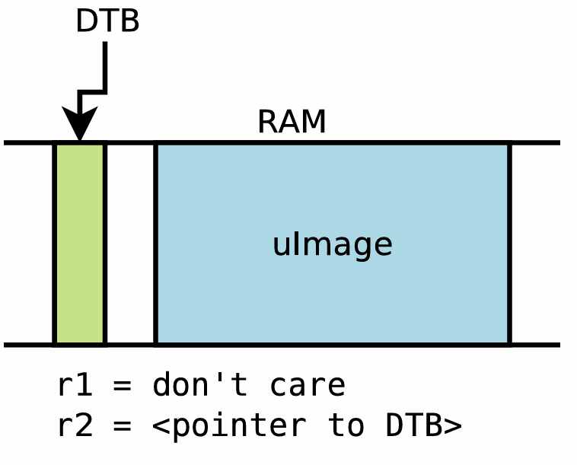
 | ➡️ Linh hoạt hơn: Một kernel có thể dùng cho nhiều board, chỉ cần đổi file .dtb

✅ 2. Bootloader nạp 2 file
 | File 1: uImage hoặc zImage (kernel image)
 | File 2: .dtb (device tree blob – mô tả phần cứng)
 | ➡️ Cả 2 file đều cần được load vào RAM trước khi chạy kernel.

✅ 3. File .dtb được lưu trong kernel source
 | Đường dẫn:
 |  | arch/arm/boot/dts/*.dtb
 | Mỗi board có một .dts (device tree source) → biên dịch thành .dtb
 | Ví dụ: am335x-boneblack.dtb cho BeagleBone Black

✅ 4. Bootloader truyền địa chỉ .dtb qua thanh ghi R2
 | Trước đây: ATAG ở R2, machine ID ở R1
 | Giờ đây: Chỉ cần R2 chứa địa chỉ blob .dtb
 | Bootloader còn có thể chỉnh sửa .dtb trước khi truyền cho kernel:
 | Điền thông tin RAM
 | Điền bootargs (kernel command line)
 | Hoặc thêm initrd, chosen, etc.
✅ 5. Không còn machine type (machine ID)
 | Kernel không cần biết “board ID” từ bootloader nữa
 | Mọi thông tin về board đã có trong .dtb
 | Kernel dò compatible string trong .dtb để tìm đúng driver
✅ 6. Lệnh boot trong U-Boot đã thay đổi
 | Trước:
 | bootm <kernel-addr>
 | Giờ:
 | bootm <kernel-addr> - <dtb-addr>
 | Dấu - là chỗ dành cho ramdisk (có thể để trống nếu không dùng)

✅ Với Barebox
 | Các biến cấu hình là:
 | bootm.image # Địa chỉ image
 | bootm.oftree # Địa chỉ device tree

Basic Device Tree syntax
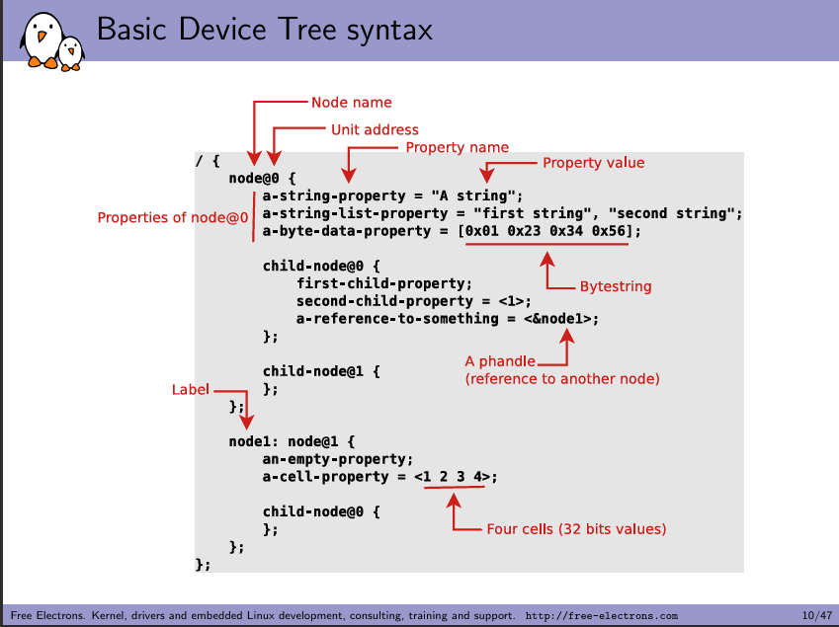
🧱 Phân tích từng phần trong ảnh

/ { ... }
 | / là node gốc (root node), bắt buộc phải có trong mỗi file Device Tree.
 | Bên trong / sẽ chứa các node khác đại diện cho phần cứng trong hệ thống.

node@0 { ... }
 | ✅ Node name
 |  | Tên node, ví dụ: node
 |  | Là định danh thiết bị hay khối chức năng (không cần phải duy nhất)
 | ✅ Unit address
 |  | Sau dấu @, ví dụ: @0 → thường là địa chỉ base trên bus (ví dụ bus I²C, MMIO)
 |  | Quan trọng để xác định node duy nhất nếu nhiều node có cùng tên
 | ✅ Properties of node@0
 |  | Các dòng như:
 |  |  | a-string-property = "A string";
 |  |  | a-byte-data-property = [0x01 0x23 0x34 0x56];
 |  | → là các thuộc tính của node, gồm name = value
🧩 Property name / Property value
 | a-string-property = "A string";
 | Name: a-string-property
 | Value: "A string" → chuỗi
 |  | a-cell-property = <1 2 3 4>;
 |  | Dùng cell (số 32 bit) → định dạng phổ biến trong DT |  |  |  | Kiểu dữ liệu | Mô tả | Cách viết | Thường dùng cho | Ví dụ
 |  |  |  |  |  | String | Chuỗi ký tự | "abc" | compatible, model, status | compatible = "ti,am335x-uart";
 |  |  |  |  |  | String list | Danh sách chuỗi | "str1", "str2" | compatible, bootargs, reg-names | compatible = "ti,am33xx-uart", "ns16550";
 |  |  |  |  |  | Bytestring | Dãy byte | [0x01 0x23 0x45] | EEPROM, MAC address, firmware blobs | local-mac-address = [00 0a b7 12 34 56];
 |  |  |  |  |  | Cell (32-bit value) | Số nguyên 32-bit | <1 2 3> | reg, interrupts, pinctrl, clocks | reg = <0x48022000 0x1000>;
 |  |  |  |  |  | Phandle | Tham chiếu node khác | <&label> | interrupt-parent, pinctrl-0, clocks | interrupt-parent = <&intc>;
 |  |  |  |  |  | Empty property | Không có giá trị | property-name; | Flags, booleans | gpio-controller;

 |  | Property name |  | Kiểu dữ liệu | Ý nghĩa
 |  | compatible |  | String list | Chuỗi định danh driver tương thích
 |  | status |  | String | "okay" / "disabled" – bật/tắt thiết bị
 |  | reg |  | Cell list | Địa chỉ và kích thước vùng nhớ (base, size)
 |  | interrupts |  | Cell list | Số IRQ hoặc vector
 |  | interrupt-parent |  | Phandle | Tham chiếu đến bộ điều khiển ngắt
 |  | clocks |  | Phandle + cell(s) | Tham chiếu clock + ID
 |  | clock-names |  | String list | Tên logic cho clocks
 |  | pinctrl-0, pinctrl-names |  | Phandle list / String list | Cấu hình chân (pins)
 |  | label: |  | Label | Gắn nhãn để tham chiếu
 |  | gpio-controller |  | Empty | Đánh dấu node là GPIO controller
 |  | #address-cells, #size-cells |  | Cell (số) | Quy định số cell trong reg
 |  | dma-ranges |  | Cell list | Mapping địa chỉ giữa bus/device
 |  | local-mac-address |  | Bytestring | MAC address
 |  | bootargs |  | String | Tham số dòng lệnh kernel

A simple example, driver side
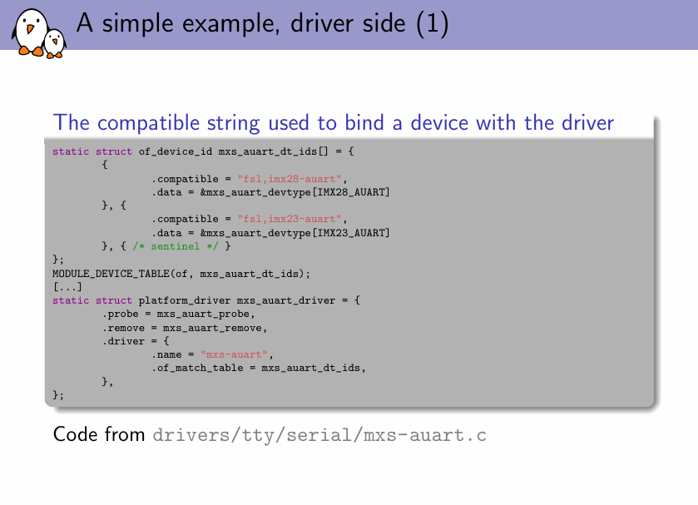
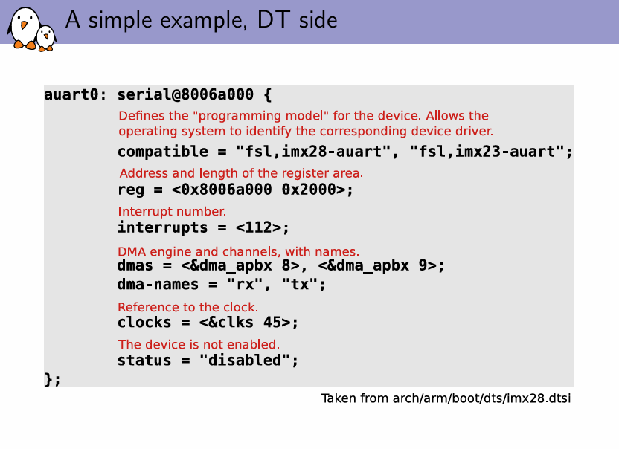
✅ 1. Device Tree source cho BBB
 | 📁 File chính:
 | arch/arm/boot/dts/am335x-boneblack.dts
 | → #include "am33xx.dtsi"
 | → Gồm các node như uart, gpio, i2c, mmc, spi, v.v.
📌 Ví dụ: UART1 node trong am33xx.dtsi
 | uart1: serial@44e09000 {
 | compatible = "ti,am3352-uart", "ti,omap3-uart";
 | reg = <0x44e09000 0x2000>;
 | interrupts = <72>;
 | status = "disabled";
 | };

 | 📍 Và trong am335x-boneblack.dts:
 |  | &uart1 {
 |  | status = "okay";
 |  | };
🔎 2. Tìm driver tương ứng trong kernel
 | grep -rn '"ti,omap3-uart"' drivers/
 | 📁 Kết quả:
 | drivers/tty/serial/omap-serial.c
🔧 3. Driver đọc DT trong omap-serial.c
 | 🧩 a. Bảng of_match_table:
 | static const struct of_device_id omap_serial_of_match[] = {
 | { .compatible = "ti,omap3-uart", .data = &omap_uart_data },
 | ...
 | };
 | MODULE_DEVICE_TABLE(of, omap_serial_of_match);

 | 🛠 b. Hàm probe() sử dụng DT:
 |  | static int serial_omap_probe(struct platform_device *pdev)
 |  | {
 |  | const struct of_device_id *match;
 |  | struct resource *res;
 |  | int irq;
 |  | // 1. Lấy thông tin từ of_match
 |  | match = of_match_device(of_match_ptr(omap_serial_of_match), &pdev->dev);
 |  | if (match)
 |  | dev_info(&pdev->dev, "Matched with DT compatible\n");
 |  | // 2. Lấy địa chỉ I/O từ "reg"
 |  | res = platform_get_resource(pdev, IORESOURCE_MEM, 0);
 |  | base = devm_ioremap_resource(&pdev->dev, res);
 |  | // 3. Lấy IRQ từ "interrupts"
 |  | irq = platform_get_irq(pdev, 0);
 |  | ...
 |  | }

